Sheet1
测试编号 | 项目 | 测试点 | 前置条件 | 优先级 | 输入步骤 | 输入数据 | 预期结果 | 实际结果
1 | rangeHRM | fiddler添加职位的是 1 | 网络服务器正常 | 高 | 输入职位 输入职位描述 输入工作规格 输入注意 点击保存按钮 | 1 空 空 空 | 输入正常 正常录入数据库 页面可以查询 | 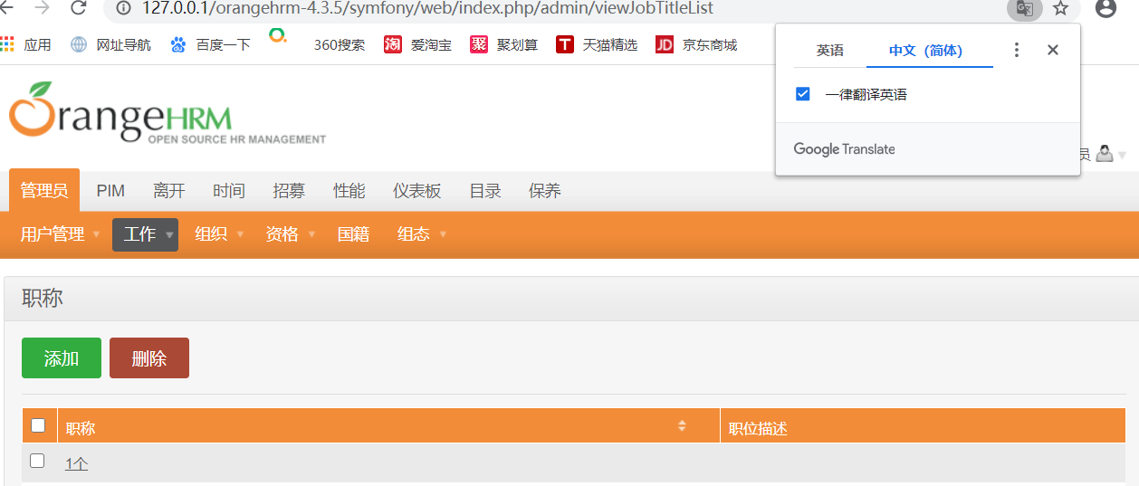
2 | rangeHRM | fiddler添加职位的是 空 | 网络服务器正常 | 高 | 输入职位 输入职位描述 输入工作规格 输入注意 点击保存按钮 | 空 空 空 空 | 输入失败
3 | rangeHRM | fiddler添加职位的是 空格 | 网络服务器正常 | 高 | 输入职位 输入职位描述 输入工作规格 输入注意 点击保存按钮 | 空格 空 空 空 | 输入失败
4 | rangeHRM | fiddler添加职位的是 特殊字符 | 网络服务器正常 | 高 | 输入职位 输入职位描述 输入工作规格 输入注意 点击保存按钮 | #￥%…… 空 空 空 | 输入正常 正常录入数据库 页面可以查询
5 | rangeHRM | fiddler添加职位的是 超长字符 | 网络服务器正常 | 高 | 输入职位 输入职位描述 输入工作规格 输入注意 点击保存按钮 | 121221111111111111111111111111111111111111111111111 空 空 空 | 输入正常 正常录入数据库 页面可以查询 | 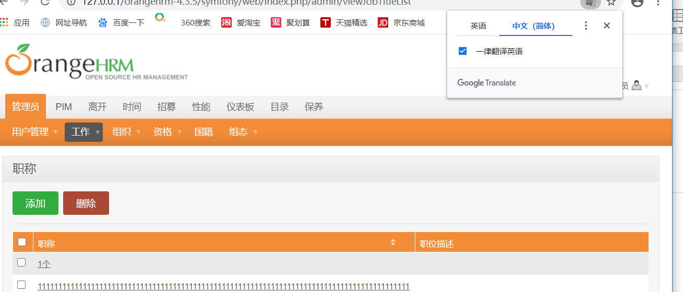
6 | rangeHRM | fiddler添加职位的是 组合字符 | 网络服务器正常 | 高 | 输入职位 输入职位描述 输入工作规格 输入注意 点击保存按钮 | @q23 空 空 空 | 输入正常 正常录入数据库 页面可以查询 | 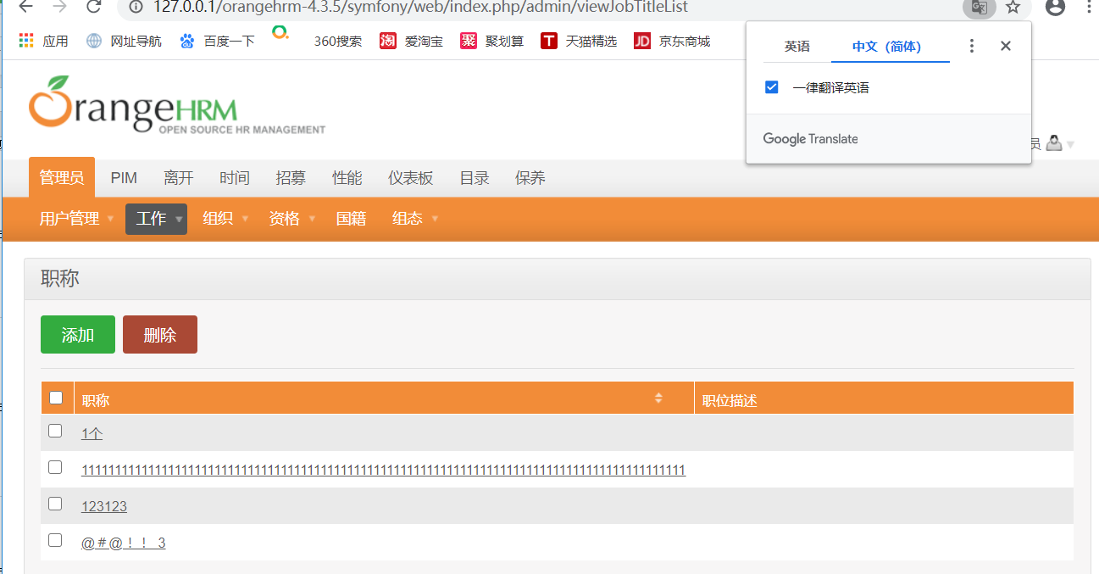
7 | rangeHRM | fiddler添加职位的是 重复字符 | 网络服务器正常 | 高 | 输入职位 输入职位描述 输入工作规格 输入注意 点击保存按钮 | 12121212121 空 空 空 | 输入正常 正常录入数据库 页面可以查询 | 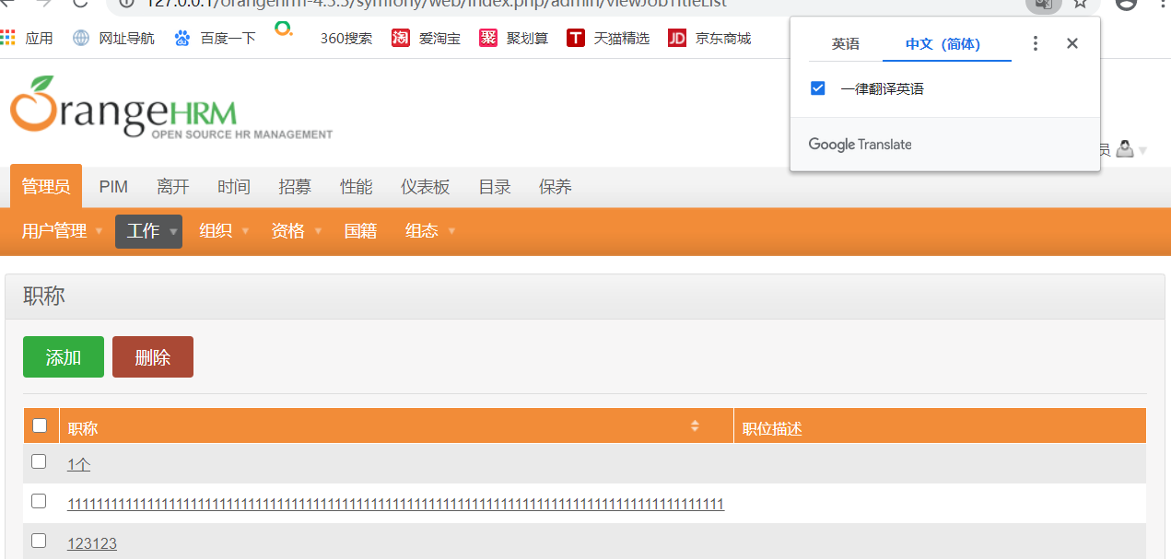
8 | rangeHRM | fiddler测试删除职位描述 | 网络服务器正常 | 高 | 输入职位 输入职位描述 输入工作规格 输入注意 点击保存按钮 | 删除职位描述 空 空 | 输入正常 正常录入数据库 页面可以查询 | 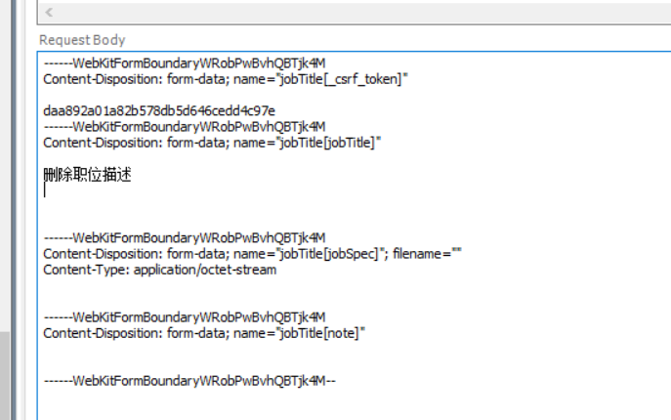
9 | rangeHRM | fiddler 测试删除职位描述和工作规格 | 网络服务器正常 | 高 | 输入职位 输入职位描述 输入工作规格 输入注意 点击保存按钮 | 删除职位描述和删除工作规格 空 | 输入正常 正常录入数据库 页面可以查询 | 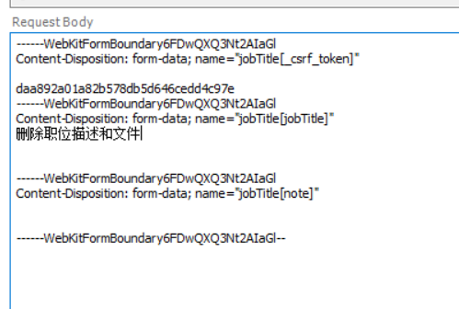
10 | rangeHRM | fiddler 测试删除职位描述和工作规格和注意事项 | 网络服务器正常 | 高 | 输入职位 输入职位描述 输入工作规格 输入注意 点击保存按钮 | 1.删除职位描述和删除工作规格和注意事项 2. 3. 4. | 输入正常 正常录入数据库 页面可以查询 | 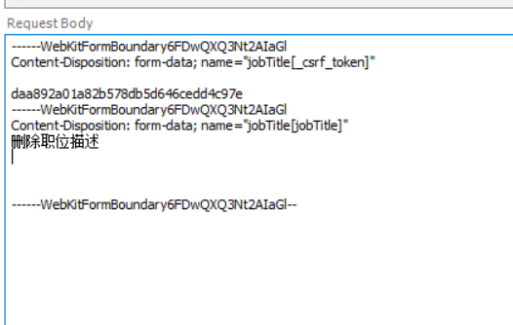
11 | rangeHRM | fiddler 测试删除职位 | 网络服务器正常 | 高 | 输入职位 输入职位描述 输入工作规格 输入注意 点击保存按钮 | 1. 2.空 3.空 4.空 | 输入失败 | 输入失败
12 | rangeHRM | fiddler 测试工作规格为空 | 网络服务器正常 | 高 | 输入职位 输入职位描述 输入工作规格 输入注意 点击保存按钮 | 1.测试工作规格为空 2.空 3.空 4.空 | 输入失败
13 | rangeHRM | fiddler 测试工作规格为1m以下 | 网络服务器正常 | 高 | 输入职位 输入职位描述 输入工作规格 输入注意 点击保存按钮 | 1.测试工作规格为1m以下 2.空 3.1m以下视频 4.空 | 输入正常 正常录入数据库 页面可以查询 | 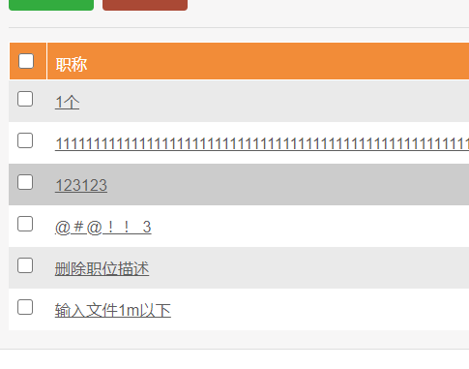
14 | rangeHRM | fiddler 测试工作规格为1m以上 | 网络服务器正常 | 高 | 输入职位 输入职位描述 输入工作规格 输入注意 点击保存按钮 | 1.测试工作规格为1m以下 2.空 3.1m以上视频 4.空 | 输入失败 | 输入失败
15 | rangeHRM | fiddler修改职位的是 1 | 网络服务器正常 | 高 | 输入职位 输入职位描述 输入工作规格 输入注意 点击保存按钮 | 1 空 空 空 | 输入正常 正常录入数据库 页面可以查询
16 | rangeHRM | fiddler修改职位的是 空 | 网络服务器正常 | 高 | 输入职位 输入职位描述 输入工作规格 输入注意 点击保存按钮 | 空 空 空 空 | 输入失败
17 | rangeHRM | fiddler修改职位的是 空格 | 网络服务器正常 | 高 | 输入职位 输入职位描述 输入工作规格 输入注意 点击保存按钮 | 空 空 空 空 | 输入失败
18 | rangeHRM | fiddler添加职位的是 重复字符 | 网络服务器正常 | 高 | 输入职位 输入职位描述 输入工作规格 输入注意 点击保存按钮 | 11221122 空 空 空 | 输入正常 正常录入数据库 页面可以查询
19 | rangeHRM | fiddler添加职位的是 特殊字符 | 网络服务器正常 | 高 | 输入职位 输入职位描述 输入工作规格 输入注意 点击保存按钮 | @@#@%@% 空 空 空 | 输入正常 正常录入数据库 页面可以查询
20 | rangeHRM | fiddler添加职位的是 超长字符 | 网络服务器正常 | 高 | 输入职位 输入职位描述 输入工作规格 输入注意 点击保存按钮 | 1122112212333333333333333333333333333333333333333333333333333333333333333333 空 空 空 | 输入正常 正常录入数据库 页面可以查询
21 | rangeHRM | fiddler 测试工作规格为1m以下avi | 网络服务器正常 | 高 | 输入职位 输入职位描述 输入工作规格 输入注意 点击保存按钮 | 1m以下avi 空 1m以下avi文件 空 | 输入正常 正常录入数据库 页面可以查询 | 
22 | rangeHRM | fiddler 测试工作规格为1m以下doc | 网络服务器正常 | 高 | 输入职位 输入职位描述 输入工作规格 输入注意 点击保存按钮 | 1m以下doc 空 1m以下doc文件 空 | 输入正常 正常录入数据库 页面可以查询 | 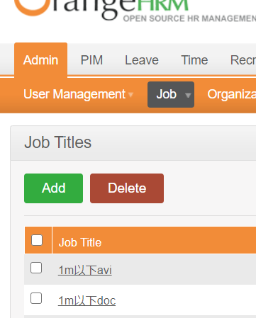
23 | rangeHRM | fiddler 测试工作规格为1m以下jpg | 网络服务器正常 | 高 | 输入职位 输入职位描述 输入工作规格 输入注意 点击保存按钮 | 1m以下jpg 空 1m以下jpg文件 空 | 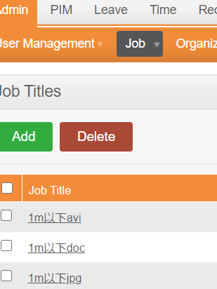 输入正常 正常录入数据库 页面可以查询
24 | rangeHRM | fiddler 测试工作规格为1m以下mp4 | 网络服务器正常 | 高 | 输入职位 输入职位描述 输入工作规格 输入注意 点击保存按钮 | 1m以下mp4 空 1m以下mp4文件 空 | 输入正常 正常录入数据库 页面可以查询 | 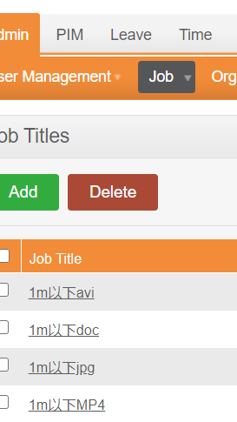
25 | rangeHRM | fiddler 测试工作规格为1m以下txt | 网络服务器正常 | 高 | 输入职位 输入职位描述 输入工作规格 输入注意 点击保存按钮 | 1m以下txt 空 1m以下txt文件 空 | 输入正常 正常录入数据库 页面可以查询 | 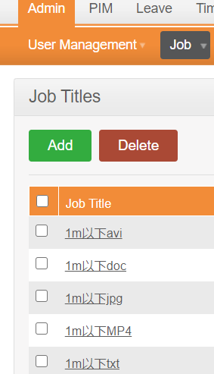
26 | rangeHRM | fiddler 测试工作规格为1m以下xls | 网络服务器正常 | 高 | 输入职位 输入职位描述 输入工作规格 输入注意 点击保存按钮 | 1m以下xls 空 1m以下xls文件 空 | 输入正常 正常录入数据库 页面可以查询 | 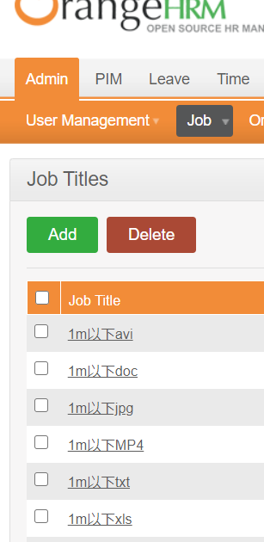
27 | rangeHRM | fiddler 测试工作规格为1m以上avi | 网络服务器正常 | 高 | 输入职位 输入职位描述 输入工作规格 输入注意 点击保存按钮 | 1m以上avi 空 1m以上avi文件 空 | 输入失败
28 | rangeHRM | fiddler 测试工作规格为1m以上doc | 网络服务器正常 | 高 | 输入职位 输入职位描述 输入工作规格 输入注意 点击保存按钮 | 1m以上doc 空 1m以上doc文件 空 | 输入失败
29 | rangeHRM | fiddler 测试工作规格为1m以上txt | 网络服务器正常 | 高 | 输入职位 输入职位描述 输入工作规格 输入注意 点击保存按钮 | 1m以上txt 空 1m以上txt文件 空 | 输入失败
30 | rangeHRM | fiddler 测试工作规格为1m以上xls | 网络服务器正常 | 高 | 输入职位 输入职位描述 输入工作规格 输入注意 点击保存按钮 | 1m以上xls 空 1m以上xls文件 空 | 输入失败
31 | rangeHRM | fiddler 测试工作规格为1m以上mp4 | 网络服务器正常 | 高 | 输入职位 输入职位描述 输入工作规格 输入注意 点击保存按钮 | 1m以上mp4 空 1m以上mp4文件 空 | 输入失败
32 | rangeHRM | fiddler 测试工作规格为1m以上jp4 | 网络服务器正常 | 高 | 输入职位 输入职位描述 输入工作规格 输入注意 点击保存按钮 | 1m以上jpg 空 1m以上jpg文件 空 | 输入失败

 |  |  |  |  |  |  |  |  | '

